상품제안서
슈퍼 키보드메모패드(주문제작형) | 상품코드: F23470

 |  |  |  |  |  |  | 02-412-0044 | www.easy1.co.kr
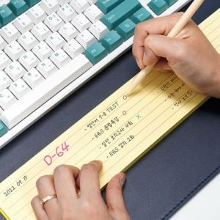

【상세/제작정보】 | 내지 먹1도

【인쇄/포장옵션】 | 먹인쇄 / OPP(비닐)

【공급단가】 | 수량 | 300~ | 500~ | 1,000~ | 3,000~ | 5,000~
*VAT별도 | 단가 | 3,920원 | 3,780원 | 3,640원 | 3,500원 | 3,360원

【상품 URL】 | https://dev.easy1.co.kr:443/src/goods_detail.php?gdno=23470

